Note
■ Business Flow
개인별근로계획서신청

개인별근로계획신청/조회
(신규 버튼 선택)

 | 사전조건 - 회사, BU코드가 있어야 한다. - 탄력적근로시간제 기준이 등록되어 있어야 한다. - 개인별 근무조 근무계획이 있어야 한다.

■ 사용자/권한
 | * 일반사용자 | C/R/U/D 권한(전체권한)
 | * 계열사 인사 총괄 담당자 | R 권한(임직원 신청내역 조회권한)
 | * 계열사 근태 담당자 | R 권한(임직원 신청내역 조회권한)

■ 특이사항

[가이드라인]
 | ※ Business Flow
 | -. 작성 설계문서에 포함되는 프로그램의 복잡성을 고려하여, 프로그램의 흐름도를 작성하여, 프로그램의 이해도를 높이기 위해 작성을 진행한다.
 | > 프로그램의 Screen이 3개이상일 경우, 프로그램의 사별, 플랜트별등 분기처리되는 Logic 존재 시 작성.
 | -. 본 프로그램의 전후 흐름을 파악하기 위한 비즈니스 사전 조건, 사후 조건 등을 서술형으로 기술하는 것도 가능하다.
 | ※ 사용자/권한
 | -. 사용자(액터)의 권한과 역할 설명한다.
 | ※ 특이사항
 | -. 특이사항 기술한다.

화면디자인
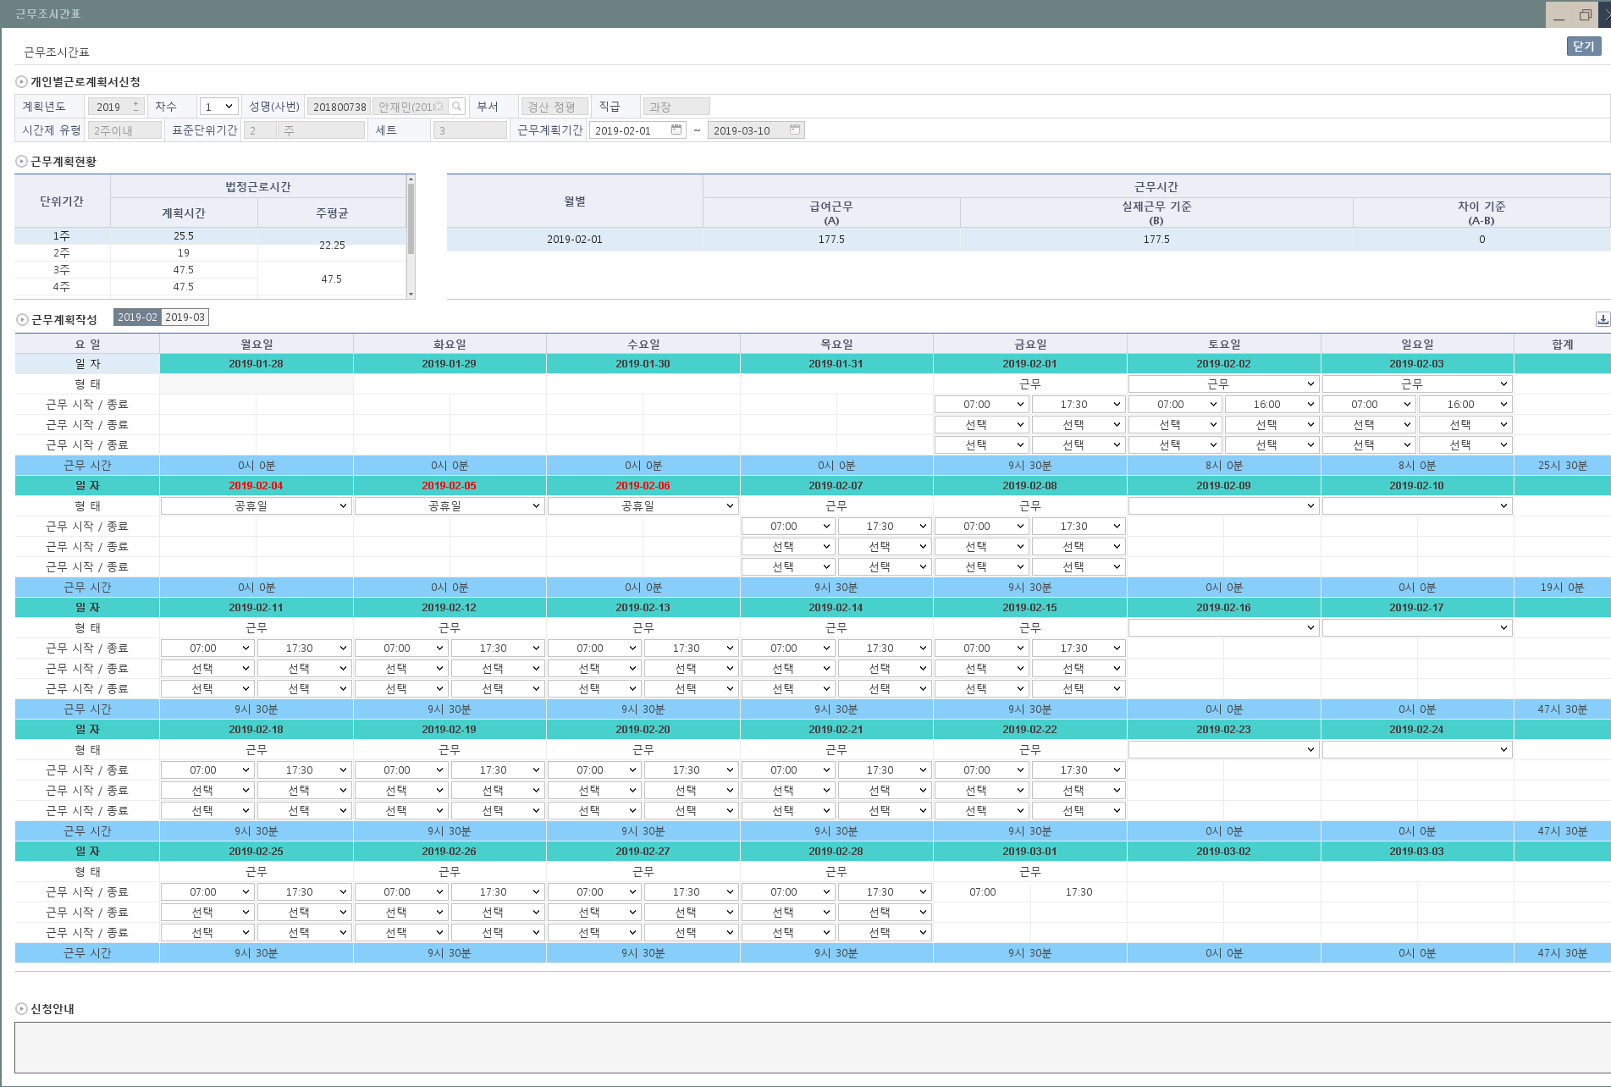
 | ■ UI화면 스케치

 | *기본화면 |  |  |  |  |  |  |  | 화면 노출 아님
근무계획변경
 |  |  |  |  |  |  |  |  | 연평균(월별일수) | 30.416666667 | 1개월 | 4.3452380952
 | 개인별근로계획서신청 |  |  |  |  |  |  |  | 연평균(근로시간) | 225.95238095 | 1일근무시간 | 7.4285714286

2
 | 공통
 | 계획년도 | 2018 | 차수 |  | 성명(사번) |  | 성명(사번)
 | 부서 | 인사팀 | 직급 | 차장 | 직책

 | 적용기간

주
2
3
2018-07-01
2018-08-04
 | 공통
 | 시간제 유형 | 2주이내 | 표준단위기간 |  | 세트 |  | 세트
 | 근무계획기간 | ~

 | 근무계획현황

 | 1) 회사가 글로벌인 경우,
 | 단위기간 | 근로기준법 최장근로시간 |  |  |  | 월별 | 근무시간
 |  | 근로기준법 기준 (A) | 연차/공휴일 (B) | 연차/공휴일제외 (A-B) |  |  | 급여근무 (A) | 실제근무 (B) | 차이 (A-B)
항목설명 | 시간제 유형이 2주이내이면, 주별로 표시 3개월 이내는 표준단위기간이 주이면, 주로 표시 / 월이면 월로 표시 | 1일 근무시간(7.428..)*단위기간에 해당하는 총일수 | 계획에 표시된 단위기간 총 연차/공휴일 | 근로기준법 기준(A) - 연차/공휴일(B) |  | 근무계획기간 전체의 년월 표시 | ((8+1.5)X근무계획기간의 평일전체)+(8X휴일2일) 단, 평일전체는 연차,공휴일 제외된 일수임 | 근무계획작성에서 계획한 근무시간 단, 근무계획작성에서 휴무(연차), 공휴일의 시간은 제외 | 급여근무(A) - 실제근무(B)
예) | 1주 이면, | 52.0 |  |  |  | 201807 | 215.5
예) | 7월 이면, | 230.2 |  |  |  | 201808

 | 계 | 0.00 | 0.0 | 0.0 |  | 계 | 215.5 | 0.0 | 0.0
 | (평균) | 0.00 | 0.0 | 0.0 |  | (평균) | 71.8 | 0.0 | 0.0

 | 2) 회사가 글로벌이 아닌 경우,
 | 총 단위기간 |  |  | 근무계획현황
 | 총한도 | 총합계 | 주평균 | 근무시간 한도 | 근무시간 합계 |  | 근무시간 주평균 | 연장시간 한도 | 연장시간 합계 | 연장시간 주평균 | 유급휴가/공휴일
항목설명 | 52*단위기간주수*적용기간의 세트값 ※단위기간주수 - 2주이내 : 2주 - 3개월이내 : 52주*적용기간의 표준단위기간/12 | 근무계획기간내의 근무계획시간 합계+연장시간 합계 누적 실시간 계산은 아니며, 근무계획 | 총 단위기간 총합계값/(단위기간주수*세트값) | 40*(근무계획작성 월의 근무계획기간일수/7) | 근무계획작성에서 계획한 근무계획작성월의 근무시간의 합계 |  | 근무시간 합계/(근무계획작성 월의 근무계획기간일수/7) | 12*(근무계획작성 월에서 근무계획기간일수/7) | 근무계획작성에서 계획한 근무계획작성월의 근무시간의 합계 | 연장시간 합계/(근무계획작성 월의 근무계획기간일수/7) | 근무계획작성에서 계획한 휴무(연차), 공휴일의 시간 합계
 | 계

 | 근무계획작성 | 2018-07

 | 1) 회사가 글로벌인 경우,
 | 요 일 | 월요일 |  | 화요일 |  |  | 수요일 |  | 목요일 |  | 금요일 |  | 토요일 | 일요일 |  | 주간
 | 일 자 |  |  |  |  |  |  |  |  |  |  |  |  | 1 |  | 합계
 | 형 태
 | 근무 시작 / 종료
 | 근무시간 | 0:00:00 |  | 0:00:00 |  |  | 0:00:00 |  | 0:00:00 |  | 0:00:00 |  | 0:00:00 | 0:00:00 |  | 0:00:00
 | 일 자 | 2 |  | 3 |  |  | 4 |  | 5 |  | 6 |  | 7 | 8
 | 형 태 | 근무 |  | 근무 |  |  | 근무 |  | 근무 |  | 근무 |  |  | 근무
 | 근무 시작 / 종료 | 7:00:00 | 17:30:00 | 7:00:00 | 17:30:00 |  | 7:00:00 | 17:30:00 | 7:00:00 | 17:30:00 | 7:00:00 | 17:30:00 |  | 8:00:00 | 17:00:00
 | 근무시간 | 9:30:00 |  | 9:30:00 |  |  | 9:30:00 |  | 9:30:00 |  | 9:30:00 |  | 0:00:00 | 8:00:00 |  | 55:30:00
 | 일 자 | 9 |  | 10 |  |  | 11 |  | 12 |  | 13 |  | 14 | 15
 | 형 태 | 근무 |  | 근무 |  |  | 근무 |  | 휴무(휴일대체) |  | 근무 |  |  | 근무(휴일대체)
 | 근무 시작 / 종료 | 7:00:00 | 17:30:00 | 7:00:00 | 17:30:00 |  | 7:00:00 | 17:30:00 |  |  | 7:00:00 | 17:30:00 |  | 7:00:00 | 17:30:00
 | 근무시간 | 9:30:00 |  | 9:30:00 |  |  | 9:30:00 |  | 0:00:00 |  | 9:30:00 |  | 0:00:00 | 9:30:00 |  | 47:30:00
 | 일 자 | 16 |  | 17 |  |  | 18 |  | 19 |  | 20 |  | 21 | 22
 | 형 태 | 휴무(연차) |  | 근무(반차) |  |  | 근무 |  | 근무 |  | 근무 |  |  | 근무
 | 근무 시작 / 종료 |  |  | 7:00:00 | 17:30:00 |  | 7:00:00 | 17:30:00 | 7:00:00 | 17:30:00 | 7:00:00 | 17:30:00 |  | 8:00:00 | 17:00:00
 | 근무시간 | 0:00:00 |  | 9:30:00 |  |  | 9:30:00 |  | 9:30:00 |  | 9:30:00 |  | 0:00:00 | 8:00:00 |  | 46:00:00
 | 일 자 | 23 |  | 24 |  |  | 25 |  | 26 |  | 27 |  | 28 | 29
 | 형 태 | 근무 |  | 근무 |  |  | 근무 |  | 근무 |  | 근무
 | 근무 시작 / 종료 | 7:00:00 | 17:30:00 | 7:00:00 | 17:30:00 |  | 7:00:00 | 17:30:00 | 7:00:00 | 17:30:00 | 7:00:00 | 17:30:00
 | 근무시간 | 9:30:00 |  | 9:30:00 |  |  | 9:30:00 |  | 9:30:00 |  | 9:30:00 |  | 0:00:00 | 0:00:00 |  | 47:30:00
 | 일 자 | 30 |  | 31
 | 형 태 | 근무 |  | 근무
 | 근무 시작 / 종료 | 7:00:00 | 17:30:00 | 7:00:00 | 17:30:00
 | 근무시간 | 9:30:00 |  | 9:30:00 |  |  | 0:00:00 |  | 0:00:00 |  | 0:00:00 |  | 0:00:00 | 0:00:00 |  | 19:00:00

 | 2) 회사가 글로벌이 아닌 경우,
 | *근무 시간=(종료시간-시작시간)-휴게시간 / 연장 시간=(종료시간-시작시간)-휴게시간
 | 요 일 | 월요일 |  | 화요일 |  |  | 수요일 |  | 목요일 |  | 금요일 |  | 토요일 | 일요일 |  | 주간
 | 일 자 |  |  |  |  |  |  |  |  |  |  |  |  | 1 |  | 합계
 | 형 태
 | 근무 시작 / 종료
 | 근무 시간 | 0:00:00 |  | 0:00:00 |  |  | 0:00:00 |  | 0:00:00 |  | 0:00:00 |  | 0:00:00 | 0:00:00 |  | 0:00:00
 | 연장 시작 / 종료
 | 연장 시간 | 0:00:00 |  | 0:00:00 |  |  | 0:00:00 |  | 0:00:00 |  | 0:00:00 |  | 0:00:00 | 0:00:00 |  | 0:00:00
 | 일 자 | 2 |  | 3 |  |  | 4 |  | 5 |  | 6 |  | 7 | 8
 | 형 태 | 근무 |  | 근무 |  |  | 근무 |  | 근무 |  | 근무
 | 근무 시작 / 종료 | 7:00:00 | 16:00:00 | 7:00:00 | 16:00:00 |  | 7:00:00 | 16:00:00 | 7:00:00 | 16:00:00 | 7:00:00 | 16:00:00
 | 근무 시간 | 8:00:00 |  | 8:00:00 |  |  | 8:00:00 |  | 8:00:00 |  | 8:00:00 |  | 0:00:00 | 0:00:00 |  | 40:00:00
 | 연장 시작 / 종료 | 16:00:00 | 17:30:00 | 16:00:00 | 17:30:00 |  | 16:00:00 | 17:30:00 | 16:00:00 | 17:30:00 | 16:00:00 | 17:30:00
 | 연장 시간 | 1:30:00 |  | 1:30:00 |  |  | 1:30:00 |  | 1:30:00 |  | 1:30:00 |  | 0:00:00 | 0:00:00 |  | 7:30:00
 | 일 자 | 9 |  | 10 |  |  | 11 |  | 12 |  | 13 |  | 14 | 15
 | 형 태 | 근무 |  | 근무 |  |  | 근무 |  | 휴무(휴일대체) |  | 근무 |  |  | 근무(휴일대체)
 | 근무 시작 / 종료 | 7:00:00 | 15:00:00 | 7:00:00 | 15:00:00 |  | 7:00:00 | 15:00:00 |  |  | 7:00:00 | 15:00:00 |  | 7:00:00 | 15:00:00
 | 근무 시간 | 7:00:00 |  | 7:00:00 |  |  | 7:00:00 |  | 0:00:00 |  | 7:00:00 |  | 0:00:00 | 7:00:00 |  | 35:00:00
 | 연장 시작 / 종료 | 17:00:00 | 17:30:00 | 17:00:00 | 17:30:00 |  | 17:00:00 | 17:30:00 |  |  | 17:00:00 | 17:30:00
 | 연장 시간 | 0:30:00 |  | 0:30:00 |  |  | 0:30:00 |  | 0:00:00 |  | 0:30:00 |  | 0:00:00 | 0:00:00 |  | 2:00:00
 | 일 자 | 16 |  | 17 |  |  | 18 |  | 19 |  | 20 |  | 21 | 22
 | 형 태 | 휴무(연차) |  | 근무 |  |  | 근무 |  | 근무 |  | 근무 |  |  | 근무
 | 근무 시작 / 종료 |  |  | 7:00:00 | 17:00:00 |  | 7:00:00 | 17:00:00 | 7:00:00 | 16:30:00 | 7:00:00 | 16:30:00
 | 근무 시간 | 0:00:00 |  | 9:00:00 |  |  | 9:00:00 |  | 8:30:00 |  | 8:30:00 |  | 0:00:00 | 0:00:00 |  | 35:00:00
 | 연장 시작 / 종료 |  |  | 17:00:00 | 17:30:00 |  | 17:00:00 | 17:30:00 | 16:30:00 | 17:30:00 | 16:30:00 | 17:30:00
 | 연장 시간 | 0:00:00 |  | 0:30:00 |  |  | 0:30:00 |  | 1:00:00 |  | 1:00:00 |  | 0:00:00 | 0:00:00 |  | 3:00:00
 | 일 자 | 23 |  | 24 |  |  | 25 |  | 26 |  | 27 |  | 28 | 29
 | 형 태 | 근무 |  | 근무 |  |  | 근무 |  | 근무 |  | 근무
 | 근무 시작 / 종료 | 7:00:00 | 17:00:00 | 7:00:00 | 17:00:00 |  | 7:00:00 | 17:00:00 | 7:00:00 | 17:00:00 | 7:00:00 | 17:00:00
 | 근무 시간 | 9:00:00 |  | 9:00:00 |  |  | 9:00:00 |  | 9:00:00 |  | 9:00:00 |  | 0:00:00 | 0:00:00 |  | 45:00:00
 | 연장 시작 / 종료 | 17:00:00 | 17:30:00 | 17:00:00 | 17:30:00 |  | 17:00:00 | 17:30:00 | 17:00:00 | 17:30:00 | 17:00:00 | 17:30:00
 | 연장 시간 | 0:30:00 |  | 0:30:00 |  |  | 0:30:00 |  | 0:30:00 |  | 0:30:00 |  | 0:00:00 | 0:00:00 |  | 2:30:00
 | 일 자 | 30 |  | 31
 | 형 태 | 근무 |  | 근무
 | 근무 시작 / 종료 | 7:00:00 | 17:00:00 | 7:00:00 | 17:00:00
 | 근무시간 | 9:00:00 |  | 9:00:00 |  |  | 0:00:00 |  | 0:00:00 |  | 0:00:00 |  | 0:00:00 | 0:00:00 |  | 18:00:00
 | 연장 시작 / 종료 | 17:00:00 | 17:30:00 | 17:00:00 | 17:30:00
 | 연장 시간 | 0:30:00 |  | 0:30:00 |  |  | 0:00:00 |  | 0:00:00 |  | 0:00:00 |  | 0:00:00 | 0:00:00 |  | 1:00:00

 | 위와 같이 탄력적 근로시간제를 적용하는 것에 동의합니다.

 | 신청안내

 | 공통

 | ■ 추가설명 (선택)
 | 1. 근무계획기간은 시작일자만 수정이 가능하고 종료일자는 표준단위기간 * 세트로 날짜 자동 계산
 | 2. 근무계획가간의 시작일자는 이전근무계획의 종료일 +1일로 자동 세팅, 단 오늘날짜보다 작으면 공백(혹은 오늘날짜), 이전계획이 없으면 공백(혹은 오늘날짜)
 | 3. 근무계획의 형태는 근무/근무(반차)/근무(휴일대체)/휴무(휴일대체)/휴무(연차)로 관리되며, 신청자가 근무계획에서 선택 변경 할수 있는 항목은 근무/근무(반차)이다.

 | ▶화면 디자인은 화면의 구조와 내용을 이해할 수 있도록 그리면된다. 모든 방법 가능하다. UI개발툴(XPlatform, ABAP 등)을 이용하여 그리거나, PPT, 워드, 손그림gif도 가능.

 | ▶화면사이즈를 명확히 해야하는 경우는 디자이너와 상의하여 화면크기를 미리 정의하여 위와 같이 눈금형태의 템플릿을 제공받아 사용한다.

 | CO00033469 변경 내용
 | 회사가 글로벌인경우 기본작성 ROW3 개로 표시

화면디자인(전자결재)
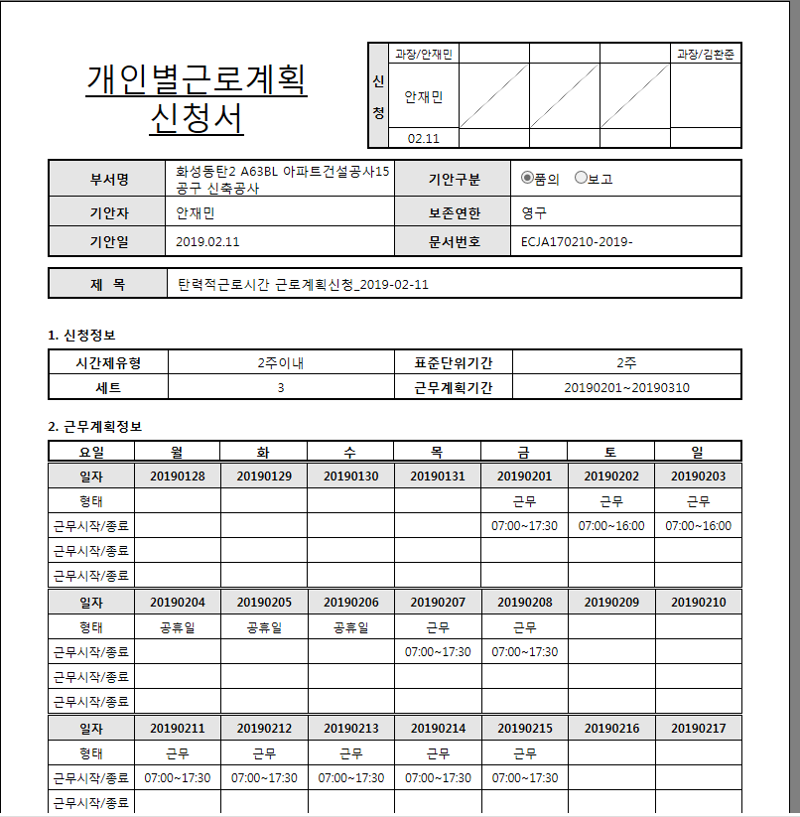
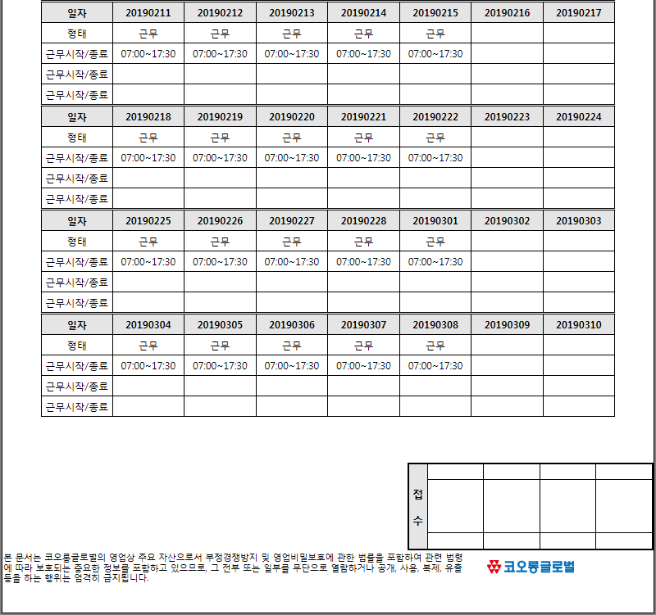
■ UI화면 스케치

*기본화면

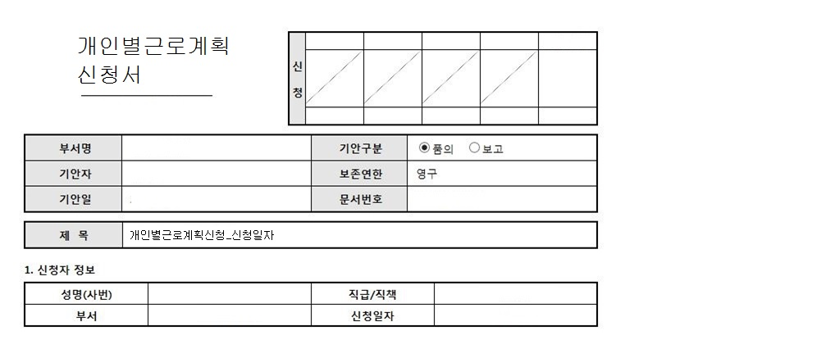

주
2
2018-07-01
2018-08-04
2. 적용기간
시간제 유형 | 2주이내 | 표준단위기간 |  | 세트 | 3세트
근무계획기간 | ~

3. 근무계획내역
근무계획년월 | 2018-07
1) 회사가 글로벌인 경우,
요 일 | 월요일 |  | 화요일 |  | 수요일 |  | 목요일 |  | 금요일 |  | 토요일 | 일요일 |  | 주간
일 자 |  |  |  |  |  |  |  |  |  |  |  | 1 |  | 합계
형 태
근무 시작 / 종료
근무 시간 | 0:00:00 |  | 0:00:00 |  | 0:00:00 |  | 0:00:00 |  | 0:00:00 |  | 0:00:00 | 0:00:00 |  | 0:00:00
일 자 | 2 |  | 3 |  | 4 |  | 5 |  | 6 |  | 7 | 8
형 태 | 근무 |  | 근무 |  | 근무 |  | 근무 |  | 근무 |  |  | 근무(휴일)
근무 시작 / 종료 | 7:00:00 | 17:30:00 | 7:00:00 | 17:30:00 | 7:00:00 | 17:30:00 | 7:00:00 | 17:30:00 | 7:00:00 | 17:30:00 |  | 8:00:00 | 17:00:00
근무 시간 | 9:30:00 |  | 9:30:00 |  | 9:30:00 |  | 9:30:00 |  | 9:30:00 |  | 0:00:00 | 8:00:00 |  | 55:30:00
일 자 | 9 |  | 10 |  | 11 |  | 12 |  | 13 |  | 14 | 15
형 태 | 근무 |  | 근무 |  | 근무 |  | 휴무(휴일대체) |  | 근무 |  |  | 근무(휴일대체)
근무 시작 / 종료 | 7:00:00 | 17:30:00 | 7:00:00 | 17:30:00 | 7:00:00 | 17:30:00 |  |  | 7:00:00 | 17:30:00 |  | 7:00:00 | 17:30:00
근무 시간 | 9:30:00 |  | 9:30:00 |  | 9:30:00 |  | 0:00:00 |  | 9:30:00 |  | 0:00:00 | 9:30:00 |  | 47:30:00
일 자 | 16 |  | 17 |  | 18 |  | 19 |  | 20 |  | 21 | 22
형 태 | 휴무(연차) |  | 근무 |  | 근무 |  | 근무 |  | 근무 |  |  | 휴일
근무 시작 / 종료 |  |  | 7:00:00 | 17:30:00 | 7:00:00 | 17:30:00 | 7:00:00 | 17:30:00 | 7:00:00 | 17:30:00 |  | 8:00:00 | 17:00:00
근무 시간 | 0:00:00 |  | 9:30:00 |  | 9:30:00 |  | 9:30:00 |  | 9:30:00 |  | 0:00:00 | 8:00:00 |  | 46:00:00
일 자 | 23 |  | 24 |  | 25 |  | 26 |  | 27 |  | 28 | 29
형 태 | 근무 |  | 근무 |  | 근무 |  | 근무 |  | 근무
근무 시작 / 종료 | 7:00:00 | 17:30:00 | 7:00:00 | 17:30:00 | 7:00:00 | 17:30:00 | 7:00:00 | 17:30:00 | 7:00:00 | 17:30:00
근무 시간 | 9:30:00 |  | 9:30:00 |  | 9:30:00 |  | 9:30:00 |  | 9:30:00 |  | 0:00:00 | 0:00:00 |  | 47:30:00
일 자 | 30 |  | 31
형 태 | 근무 |  | 근무
근무 시작 / 종료 | 7:00:00 | 17:30:00 | 7:00:00 | 17:30:00
근무 시간 | 9:30:00 |  | 9:30:00 |  | 0:00:00 |  | 0:00:00 |  | 0:00:00 |  | 0:00:00 | 0:00:00 |  | 19:00:00

2) 회사가 글로벌이 아닌 경우,
*근무H=(종료시간-시작시간)-휴게시간 / 연장H=(종료시간-시작시간)-휴게시간
요 일 | 월요일 |  | 화요일 |  | 수요일 |  | 목요일 |  | 금요일 |  | 토요일 | 일요일 |  | 주간
일 자 |  |  |  |  |  |  |  |  |  |  |  | 1 |  | 합계
형 태
근무 시작 / 종료
근무 시간 | 0:00:00 |  | 0:00:00 |  | 0:00:00 |  | 0:00:00 |  | 0:00:00 |  | 0:00:00 | 0:00:00 |  | 0:00:00
연장 시작 / 종료
연장 시간 | 0:00:00 |  | 0:00:00 |  | 0:00:00 |  | 0:00:00 |  | 0:00:00 |  | 0:00:00 | 0:00:00 |  | 0:00:00
일 자 | 2 |  | 3 |  | 4 |  | 5 |  | 6 |  | 7 | 8
형 태 | 근무 |  | 근무 |  | 근무 |  | 근무 |  | 근무
근무 시작 / 종료 | 7:00:00 | 16:00:00 | 7:00:00 | 16:00:00 | 7:00:00 | 16:00:00 | 7:00:00 | 16:00:00 | 7:00:00 | 16:00:00
근무 시간 | 8:00:00 |  | 8:00:00 |  | 8:00:00 |  | 8:00:00 |  | 8:00:00 |  | 0:00:00 | 0:00:00 |  | 40:00:00
연장 시작 / 종료 | 16:00:00 | 17:30:00 | 16:00:00 | 17:30:00 | 16:00:00 | 17:30:00 | 16:00:00 | 17:30:00 | 16:00:00 | 17:30:00
연장 시간 | 1:30:00 |  | 1:30:00 |  | 1:30:00 |  | 1:30:00 |  | 1:30:00 |  | 0:00:00 | 0:00:00 |  | 7:30:00
일 자 | 9 |  | 10 |  | 11 |  | 12 |  | 13 |  | 14 | 15
형 태 | 근무 |  | 근무 |  | 근무 |  | 휴무(휴일대체) |  | 근무 |  |  | 근무(휴일대체)
근무 시작 / 종료 | 7:00:00 | 15:00:00 | 7:00:00 | 15:00:00 | 7:00:00 | 15:00:00 |  |  | 7:00:00 | 15:00:00 |  | 7:00:00 | 15:00:00
근무 시간 | 7:00:00 |  | 7:00:00 |  | 7:00:00 |  | 0:00:00 |  | 7:00:00 |  | 0:00:00 | 7:00:00 |  | 35:00:00
연장 시작 / 종료 | 17:00:00 | 17:30:00 | 17:00:00 | 17:30:00 | 17:00:00 | 17:30:00 |  |  | 17:00:00 | 17:30:00
연장 시간 | 0:30:00 |  | 0:30:00 |  | 0:30:00 |  | 0:00:00 |  | 0:30:00 |  | 0:00:00 | 0:00:00 |  | 2:00:00
일 자 | 16 |  | 17 |  | 18 |  | 19 |  | 20 |  | 21 | 22
형 태 | 휴무(연차) |  | 근무 |  | 근무 |  | 근무 |  | 근무 |  |  | 근무
근무 시작 / 종료 |  |  | 7:00:00 | 17:00:00 | 7:00:00 | 17:00:00 | 7:00:00 | 16:30:00 | 7:00:00 | 16:30:00
근무 시간 | 0:00:00 |  | 9:00:00 |  | 9:00:00 |  | 8:30:00 |  | 8:30:00 |  | 0:00:00 | 0:00:00 |  | 35:00:00
연장 시작 / 종료 |  |  | 17:00:00 | 17:30:00 | 17:00:00 | 17:30:00 | 16:30:00 | 17:30:00 | 16:30:00 | 17:30:00
연장 시간 | 0:00:00 |  | 0:30:00 |  | 0:30:00 |  | 1:00:00 |  | 1:00:00 |  | 0:00:00 | 0:00:00 |  | 3:00:00
일 자 | 23 |  | 24 |  | 25 |  | 26 |  | 27 |  | 28 | 29
형 태 | 근무 |  | 근무 |  | 근무 |  | 근무 |  | 근무
근무 시작 / 종료 | 7:00:00 | 17:00:00 | 7:00:00 | 17:00:00 | 7:00:00 | 17:00:00 | 7:00:00 | 17:00:00 | 7:00:00 | 17:00:00
근무 시간 | 9:00:00 |  | 9:00:00 |  | 9:00:00 |  | 9:00:00 |  | 9:00:00 |  | 0:00:00 | 0:00:00 |  | 45:00:00
연장 시작 / 종료 | 17:00:00 | 17:30:00 | 17:00:00 | 17:30:00 | 17:00:00 | 17:30:00 | 17:00:00 | 17:30:00 | 17:00:00 | 17:30:00
연장 시간 | 0:30:00 |  | 0:30:00 |  | 0:30:00 |  | 0:30:00 |  | 0:30:00 |  | 0:00:00 | 0:00:00 |  | 2:30:00
일 자 | 30 |  | 31
형 태 | 근무 |  | 근무
근무 시작 / 종료 | 7:00:00 | 17:00:00 | 7:00:00 | 17:00:00
근무 시간 | 9:00:00 |  | 9:00:00 |  | 0:00:00 |  | 0:00:00 |  | 0:00:00 |  | 0:00:00 | 0:00:00 |  | 18:00:00
연장 시작 / 종료 | 17:00:00 | 17:30:00 | 17:00:00 | 17:30:00
연장 시간 | 0:30:00 |  | 0:30:00 |  | 0:00:00 |  | 0:00:00 |  | 0:00:00 |  | 0:00:00 | 0:00:00 |  | 1:00:00

■ 추가설명 (선택)
1. 월별 달력으로 근무계획내용을 표시하고, 월이 달라지면 전자결재 문서 다음 장에 표시하도록 구성한다.

▶화면 디자인은 화면의 구조와 내용을 이해할 수 있도록 그리면된다. 모든 방법 가능하다. UI개발툴(XPlatform, ABAP 등)을 이용하여 그리거나, PPT, 워드, 손그림gif도 가능.
▶화면사이즈를 명확히 해야하는 경우는 디자이너와 상의하여 화면크기를 미리 정의하여 위와 같이 눈금형태의 템플릿을 제공받아 사용한다.

CO00033469 변경 내용
회사가 글로벌인경우 기본작성 ROW3 개로 표시

ERD
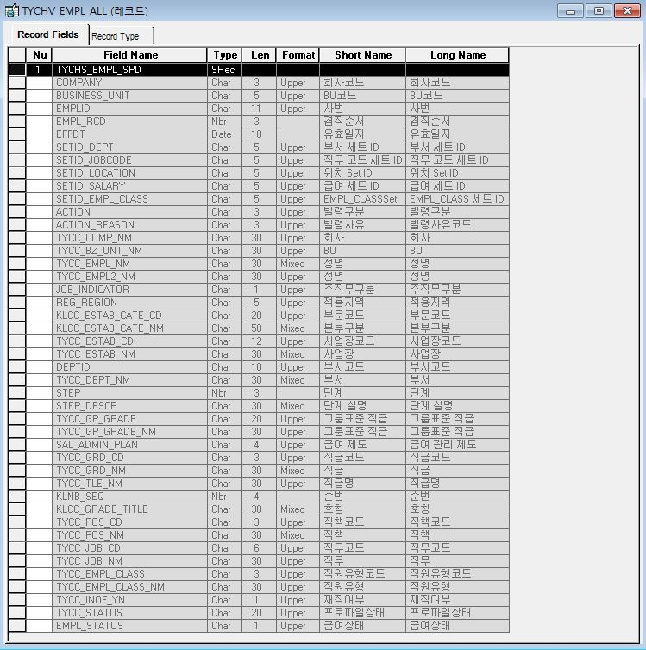
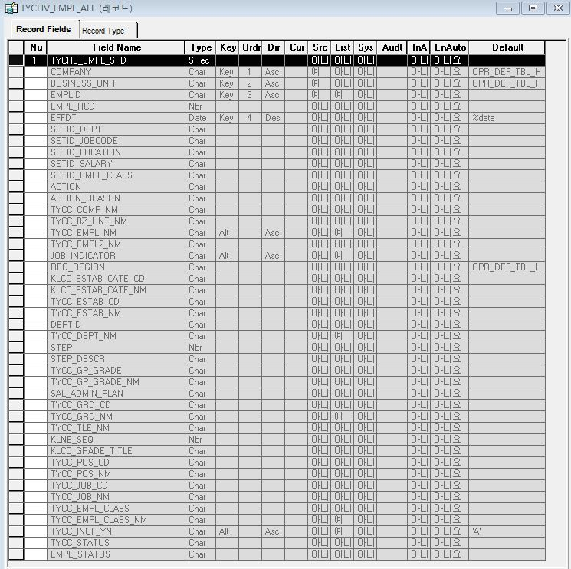
■ ERD (혹은 테이블 설명)

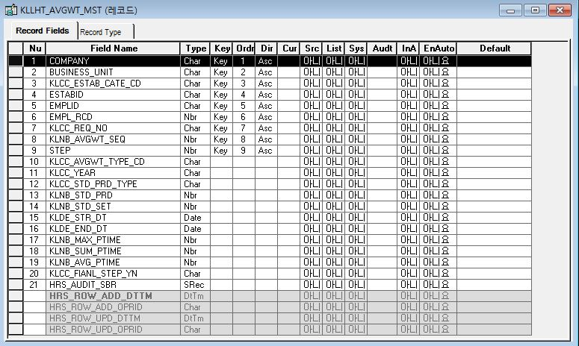
* 탄력적근로시간제_근로계획서_Master Record(PS_KLLHT_AVGWT_MST)
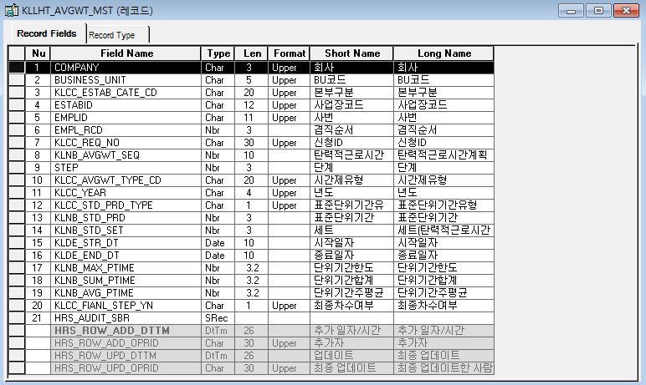

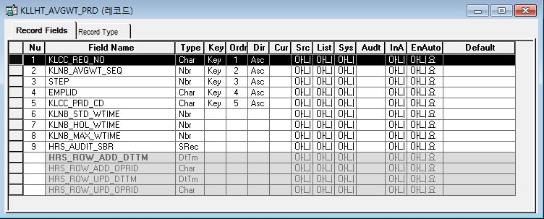
* 탄력적근로시간제_근로계획현황(단위기간별) Record(PS_KLLHT_AVGWT_PRD)
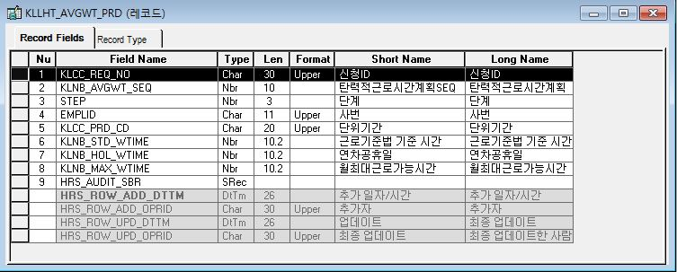

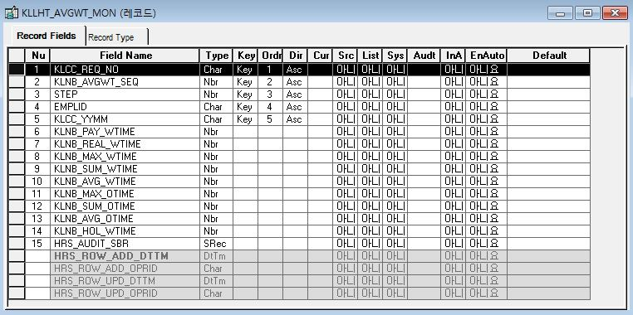
* 탄력적근로시간제_근로계획현황(월별) Record(PS_KLLHT_AVGWT_MON)
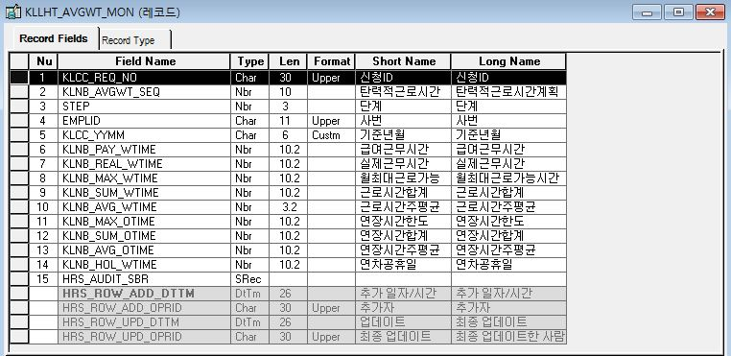

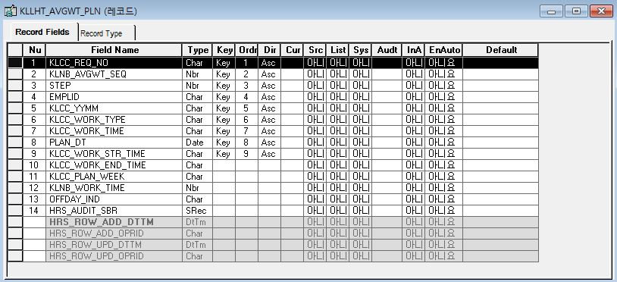
* 탄력적근로시간제_근로계획서_계획 Record(PS_KLLHT_AVGWT_PLN)
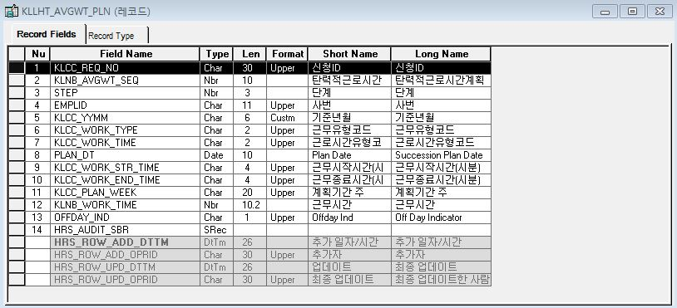

 | PLAN_DT 일자

 | OFFDAY_IND 휴일여부(Y 휴일, N 근무)

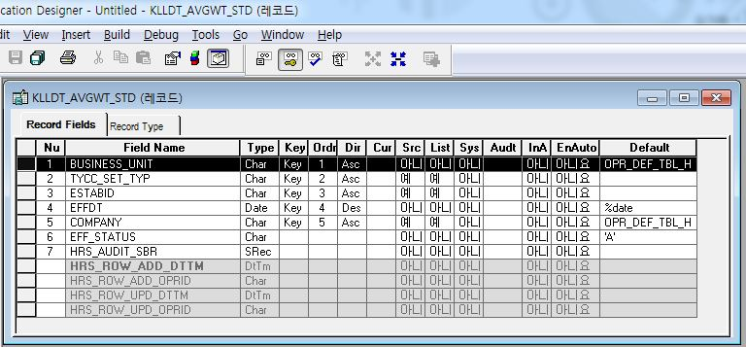
* 탄력적근로시간기준관리 main Record(PS_KLLDT_AVGWT_STD)
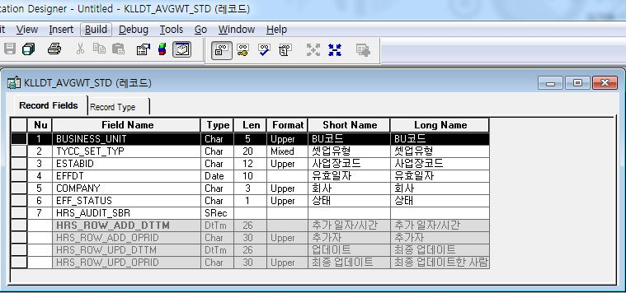

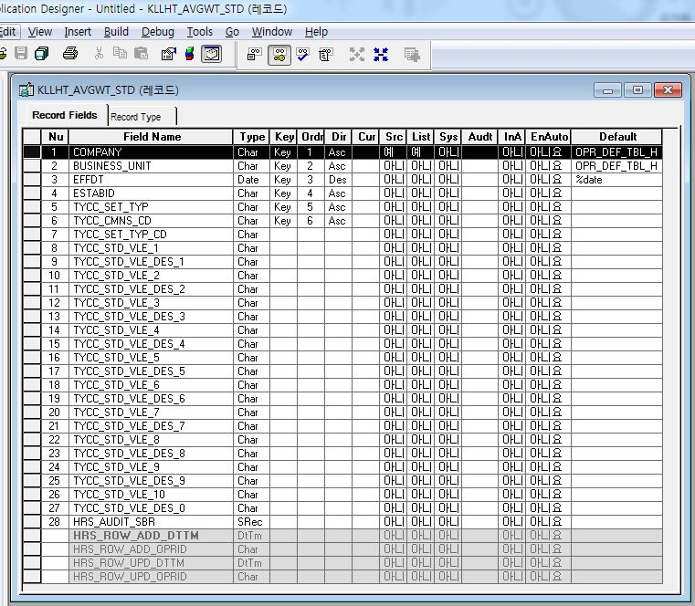
* 탄력적근로시간기준관리 Detail Record(PS_KLLHT_AVGWT_STD)
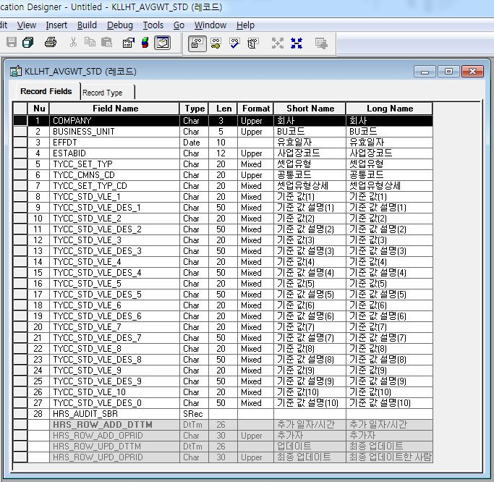

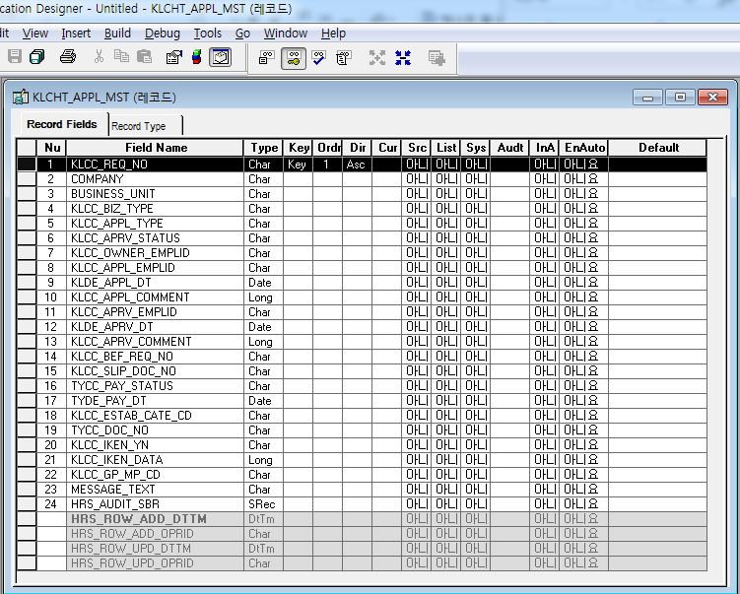
* 결제신청 Master Record(PS_KLCHT_APPL_MST)
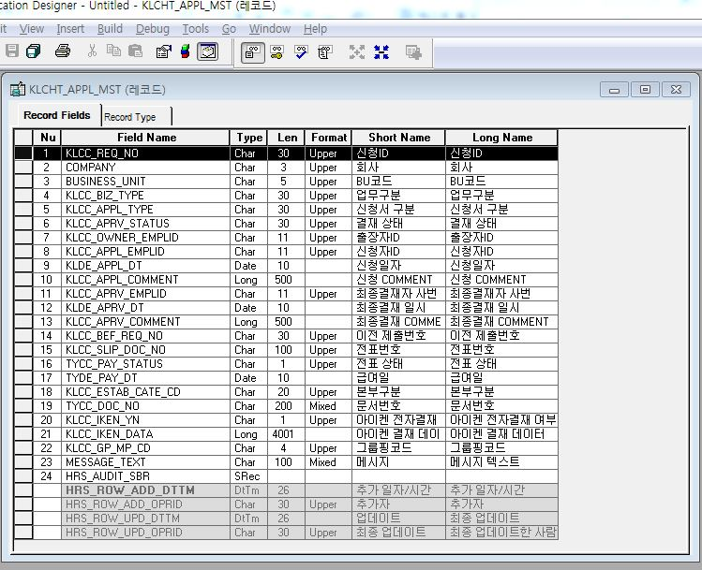

* 휴무신청 Record(PS_KLLHT_ABS_REQ_T)
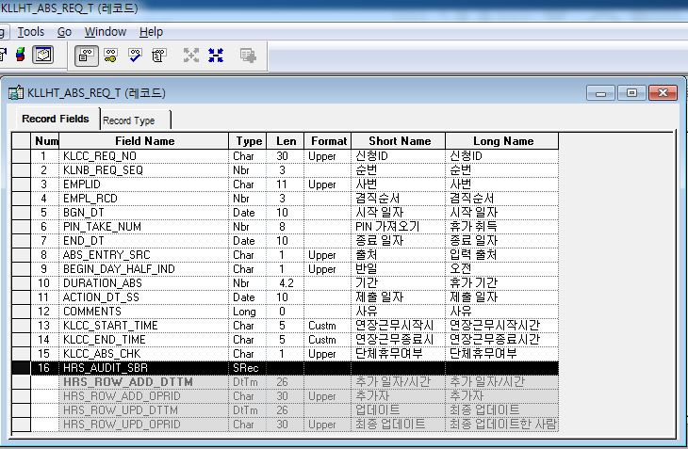
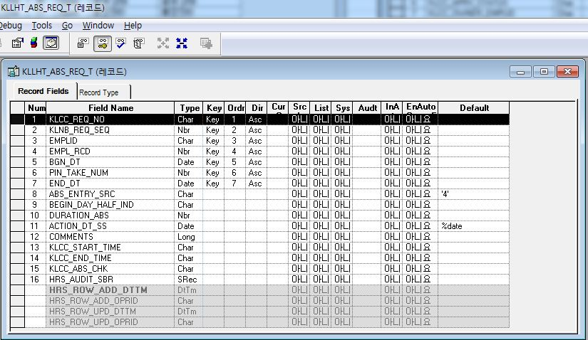

* 연장근무신청 Record(PS_KLLHT_OT_CONF)
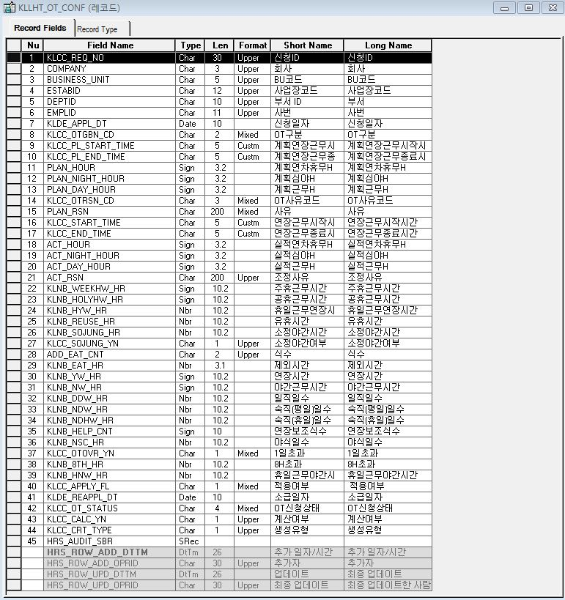
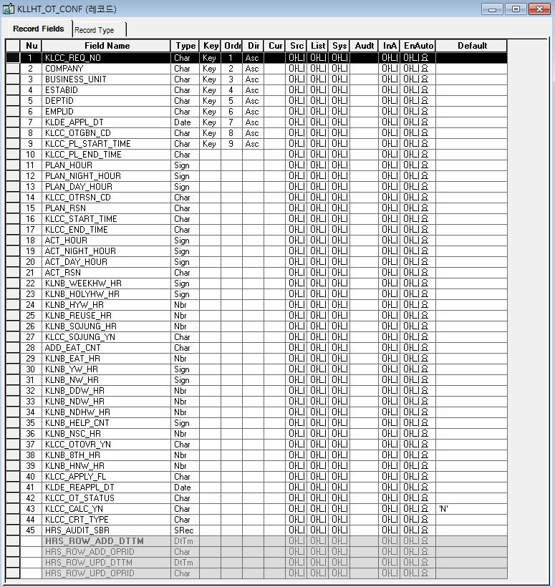

* 사원조회-History(재직/퇴직) - 겸직포함 Record(PS_TYCHV_EMPL_ALL)

Event 작성가이드
◈ 화면Control
 | ■ UI화면 요소 설명
 | Screen 영역 | Screen Object | 속성 | Default(초기화) | Default(초기화) | Default(초기화) | 필수 | 필수 | 필수 | Validation | Validation | Validation | Event
 |  |  |  | 본사 권한 | 매장 권한 | LoV | Master 조회 | Master 저장 | 상세조회 | Master 조회 | Master 저장 | 상세조회
1
 | Master 버튼 | 조회 | 버튼 | 활성 | 활성 |  |  |  |  |  |  |  | 클릭시 > [Master 조회logic]
 |  | 저장 | 버튼 | 활성 | 비활성 |  |  |  |  |  |  |  | 클릭시 > [Master 저장logic]
2
 | 상세 버튼 | 상세 조회 | 버튼 | 활성 | 비활성 |  |  |  |  |  |  |  | 클릭시 > [상세조회logic]

◈ logic
 | ■ 로직 설명
 | Logic명 | 처리방법 | 변경일 | 내용 |  |  |  | 메시지
 | Master 조회logic | 서버(CSI) |  | input : 재고DO
3
 |  |  |  | process : 재고DO 검색조건을 확인한다 검색 조건이 없으면 검색 조건을 넣으라는 메시지를 보내준다. 검색 조건이 있으면 검색 조건으로 재고 목록을 조회한다. data참조> [Master 조회] |  |  |  | [MSG(E)] MSG001 : 검색조건을 입력하세요.
 |  |  |  | exception :
 |  |  |  | output : List<재고DO>
 | Master 저장logic |  |  | input : 재고DO
 |  |  |  | process :
 |  |  |  | exception :
 |  |  |  | output : List<재고DO>
 | 상세조회logic | 서버 |  | input : 재고DO |  |  |  | [MSG(E)] MSG002 : ~~는 필수 입력입니다.
 |  |  |  | process :~~~~~~~~~~~~~~ data참조> [상세 조회 ]
 |  |  |  | exception :
 |  |  |  | output : List<재고DO>

◈ data
 | ■ Data 매핑 설명
 | 화면 |  | Xplatform |  | DB |  | calcuration
 | Screen Object |  | Dataset | 화면컬럼 ID | 테이블 | 칼럼 | Master 조회 | 상세조회
 | Master영역 | 부서코드 | dsCond | brndCd | ABCD | dept_cd
 |  | 부서명
 |  | 매장SEQ | dsCond | shopSeq | ABCD | shop_seq
 |  | 매장명
 |  | 매출액 From |  |  |  |  | [실판매가] 합계
 |  | 매출액 To | dsCond | mobileNo | ABCD | mobile_no
 | Grid영역 | Check
 |  | Status
 |  | 등록매장 | dsInfoList | regShopNo | ABCD | REG_SHOP_NO
 |  | 판매매장 | dsInfoList | saleShopNo | ABCD | SALE_SHOP_NO
 |  | 카드번호 | dsInfoList | cardNo | ABCD | CARD_NO
 |  | 고객번호 | dsInfoList | custNo | CUSTOMER | CUST_NO
 |  | 성명 | dsInfoList | custNo | CUSTOMER | CUST_NM

 | [가이드라인]
 | 1 : 화면Control의 Screen Object 중 event가 있다면(버튼/팝업) "필수", "Validation" 항목을 추가하고 내용을 작성한다.
 | 2: 화면Control의 Event 에서 [logic]을 작성하면 logic 탭에서 상세 내용을 기술한다.
 | 3: logic의 내용에서 [data참조]를 작성하면 data 탭에서 상세 내용을 기술한다.

